I SEMESTRE
POLICIA NACIONAL DEL PERU

 |  |  | CUADRO ESTADISTICO DE ACCIDENTES DE TRANSITO REGISTRADOS EN LAS 18 COMISARIAS PNP DE LA PROVINCIA DE TRUJILLO, DURANTE LOS MESES DE ENERO, FEBRERO Y MARZO 2013.

CPNP EL ALAMBRE
N° | FECHA | HORA | LUGAR (Av. ,Jr., Calle) | CAUSAS DEL ACCIDENTE | CLASE DE VEHICULO | TIPO DE SERVICIO (Público, Provincial o Interprovincial) | FALLECIDOS |  | HERIDOS |  | DIA DE INCIDENCIA
 |  |  |  |  | ENERO | CPNP EL ALAMBRE | 0 | 0 | 24 | 20
 |  |  |  |  | FEBRERO | CPNP EL ALAMBRE | 0 | 0 | 14 | 21
 |  |  |  |  | MARZO | CPNP EL ALAMBRE | 0 | 0 | 19 | 21
CPNP ALTO TRUJILLO
 |  |  |  |  | ENERO | CPNP ALTO TRUJILLO | 0 | 0 | 0 | 2
 |  |  |  |  | FEBRERO | CPNP ALTO TRUJILLO | 0 | 0 | 6 | 4
 |  |  |  |  | MARZO | CPNP ALTO TRUJILLO | 0 | 1 | 1 | 3
CPNP AYACUCHO
 |  |  |  |  | ENERO | CPNP AYACUCHO | 0 | 0 | 33 | 14
 |  |  |  |  | FEBRERO | CPNP AYACUCHO | 0 | 0 | 12 | 13
 |  |  |  |  | MARZO | CPNP AYACUCHO | 0 | 0 | 21 | 11
CPNP BELLAVISTA
 |  |  |  |  | ENERO | CPNP BELLAVISTA | 1 | 0 | 11 | 19
 |  |  |  |  | FEBRERO | CPNP BELLAVISTA | 0 | 0 | 7 | 14
 |  |  |  |  | MARZO | CPNP BELLAVISTA | 0 | 0 | 10 | 19
CPNP BUENOS AIRES

 |  |  |  |  | ENERO | CPNP BUENOS AIRES | 0 | 0 | 15 | 5
 |  |  |  |  | FEBRERO | CPNP BUENOS AIRES | 0 | 1 | 8 | 5

 |  |  |  |  | MARZO | CPNP BUENOS AIRES | 0 | 0 | 12 | 4
CPNP EL MILAGRO
 |  |  |  |  | ENERO | CPNP EL MILAGRO | 0 | 0 | 4 | 4
 |  |  |  |  | FEBRERO | CPNP EL MILAGRO | 1 | 0 | 4 | 3
 |  |  |  |  | MARZO | CPNP EL MILAGRO | 0 | 0 | 12 | 4
CPNP FLORENCIA DE MORA
 |  |  |  |  | ENERO | CPNP FLORENCIA DE MORA | 0 | 0 | 8 | 7
 |  |  |  |  | FEBRERO | CPNP FLORENCIA DE MORA | 0 | 0 | 7 | 7
 |  |  |  |  | MARZO | CPNP FLORENCIA DE MORA | 0 | 0 | 7 | 8
CPNP HUANCHACO
 |  |  |  |  | ENERO | CPNP HUANCHACO | 0 | 0 | 5 | 2
 |  |  |  |  | FEBRERO | CPNP HUANCHACO | 0 | 0 | 1 | 1
 |  |  |  |  | MARZO | CPNP HUANCHACO | 0 | 0 | 1 | 0
CPNP JERUSALEN
...
 |  |  |  |  | FEBRERO | CPNP SALAVERRY | 0 | 0 | 1 | 1
 |  |  |  |  | MARZO | CPNP EL ALAMBRE | 0 | 0 | 2 | 0
CPNP SANCHEZ CARRION
 |  |  |  |  | ENERO | CPNP SANCHEZ CARRION | 0 | 0 | 6 | 5
 |  |  |  |  | FEBRERO | CPNP SANCHEZ CARRION | 0 | 0 | 4 | 2
 |  |  |  |  | MARZO | CPNP SANCHEZ CARRION | 9 | 9 | 7 | 7
CPNP SIMBAL
 |  |  |  |  | MARZO | CPNP SIMBAL | 0 | 0 | 2 | 2
TOTAL 18 COMISARIAS PROVINCIA DE TRUJILLO |  |  |  |  |  |  | 16 | 12 | 453 | 345
TOTAL 3 COMISARIAS DISTRITO DE TRUJILLO |  |  |  |  |  |  | 3 | 0 | 212 | 138
 |  |  |  | NO REGISTRA

 |  |  | V.Bo. |  |  | Trujillo, 16 de Mayo del 2014
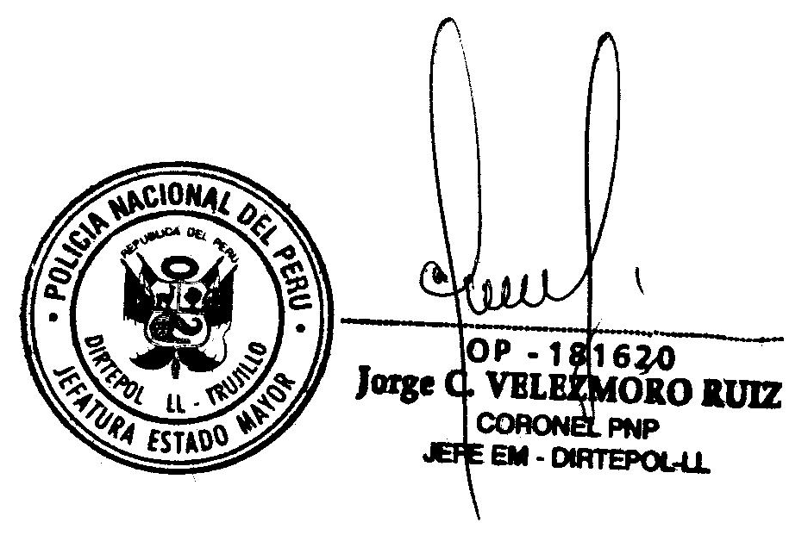
 |  |  |  |  | ENCARG.DE ELAB. DEL CUADRO

